Figure-3
Répartition des communes et des faits de délinquance selon le nombre de crimes et délits enregistrés par commune en 2023

 | nb. communes |  |  |  |  |  |  |  |  |  |  |  |  | nb. atteintes
 | Coups et blessures volontaires sur personnes de 15 ans ou plus dans le cadre familial | Autres coups et blessures volontaires sur personnes de 15 ans ou plus | Violences sexuelles | Vols avec armes | Vols violents sans arme | Vols sans violence contre des personnes | Cambriolages de logement | Vols de véhicules | Vols dans les véhicules | Vols d'accessoires sur véhicules | Destructions et dégradations volontaires | Trafic de stupéfiants | Usage de stupéfiants | Coups et blessures volontaires sur personnes de 15 ans ou plus dans le cadre familial | Autres coups et blessures volontaires sur personnes de 15 ans ou plus | Violences sexuelles | Vols avec armes | Vols violents sans arme | Vols sans violence contre des personnes | Cambriolages de logement | Vols de véhicules | Vols dans les véhicules | Vols d'accessoires sur véhicules | Destructions et dégradations volontaires | Trafic de stupéfiants | Usage de stupéfiants
0* | 9373 | 15764 | 13877 | 31735 | 29030 | 6397 | 7164 | 14092 | 15317 | 16749 | 3744 | 27017 | 16497 | 0 | 0 | 0 | 0 | 0 | 0 | 0 | 0 | 0 | 0 | 0 | 0 | 0
0 | 6998 | 6750 | 7105 | 1433 | 2403 | 7254 | 7138 | 6630 | 6310 | 6161 | 6506 | 3680 | 6350 | 0 | 0 | 0 | 0 | 0 | 0 | 0 | 0 | 0 | 0 | 0 | 0 | 0
1 à 4 | 12737 | 8523 | 10508 | 1494 | 2601 | 14228 | 14259 | 10458 | 8949 | 8692 | 14688 | 3068 | 7861 | 24300 | 15000 | 18600 | 2300 | 4100 | 26000 | 26500 | 18200 | 15700 | 15200 | 29300 | 5200 | 13900
5 à 10 | 2982 | 1834 | 1955 | 156 | 374 | 3081 | 3262 | 1912 | 2004 | 1741 | 4569 | 566 | 1681 | 20100 | 12500 | 13200 | 1000 | 2600 | 21100 | 22300 | 13000 | 13800 | 11900 | 31400 | 3900 | 11600
>10 | 2855 | 2074 | 1500 | 127 | 537 | 3985 | 3122 | 1853 | 2365 | 1602 | 5438 | 614 | 2556 | 168300 | 143900 | 63100 | 5400 | 47700 | 595900 | 168800 | 109300 | 225300 | 65400 | 491200 | 40000 | 235300
0* correspond aux communes sans fait enregistré pendant trois années de suite.
Lecture : En 2023, aucun vol de véhicule n'a été enregistré dans près de 60 % des communes, et seulement 5 % des communes en enregistrent chacune plus de 10. Ces dernières totalisent près de 80 % des véhicules volés.
Champ: France
Source : SSMSI – Base statistique communale de la délinquance enregistrée par la police et la gendarmerie en 2023

 |  |  |  |  |  | a. répartition des communes par nombre de crimes et délits enregistrés par commune en 2023 |  |  |  |  |  |  |  |  |  | b. répartition des faits de délinquance selon le nombre de crimes et délits enregistrés par commune en 2023

Figure-5
Evolutions comparées de la délinquance enregistrée en milieu rural et urbain sur la période 2016-2023 (base 100 en 2016)

Année | Atteinte | Total | Urbain | Rural
16 | Coups et blessures volontaires sur personnes de 15 ans ou plus dans le cadre familial | 100 | 100 | 100
17 | Coups et blessures volontaires sur personnes de 15 ans ou plus dans le cadre familial | 101.5 | 101 | 103.3
18 | Coups et blessures volontaires sur personnes de 15 ans ou plus dans le cadre familial | 111.5 | 110.2 | 116.5
19 | Coups et blessures volontaires sur personnes de 15 ans ou plus dans le cadre familial | 129.5 | 127.2 | 138
20 | Coups et blessures volontaires sur personnes de 15 ans ou plus dans le cadre familial | 143.2 | 139 | 159.3
21 | Coups et blessures volontaires sur personnes de 15 ans ou plus dans le cadre familial | 166.1 | 163.1 | 177.3
22 | Coups et blessures volontaires sur personnes de 15 ans ou plus dans le cadre familial | 194.2 | 191.5 | 204.1
23 | Coups et blessures volontaires sur personnes de 15 ans ou plus dans le cadre familial | 212.2 | 208.2 | 227.6
16 | Autres coups et blessures volontaires sur personnes de 15 ans ou plus | 100 | 100 | 100
17 | Autres coups et blessures volontaires sur personnes de 15 ans ou plus | 105.3 | 105 | 106.6
18 | Autres coups et blessures volontaires sur personnes de 15 ans ou plus | 111.9 | 111.6 | 113.7
19 | Autres coups et blessures volontaires sur personnes de 15 ans ou plus | 114.2 | 113.7 | 116.6
20 | Autres coups et blessures volontaires sur personnes de 15 ans ou plus | 105.8 | 104.5 | 113.5
21 | Autres coups et blessures volontaires sur personnes de 15 ans ou plus | 114.6 | 113.3 | 122.2
Coups et blessures volontaires sur personnes de 15 ans ou plus dans le cadre familial
Autres coups et blessures volontaires sur personnes de 15 ans ou plus
Violences sexuelles
22 | Autres coups et blessures volontaires sur personnes de 15 ans ou plus | 129.9 | 128.9 | 135.4
23 | Autres coups et blessures volontaires sur personnes de 15 ans ou plus | 135.4 | 134.4 | 141.2
16 | Violences sexuelles | 100 | 100 | 100
17 | Violences sexuelles | 111.6 | 111.2 | 112.7
18 | Violences sexuelles | 133.3 | 131.8 | 137.8
19 | Violences sexuelles | 151.2 | 148.9 | 158.3
20 | Violences sexuelles | 155.7 | 149.2 | 175.4
21 | Violences sexuelles | 207.9 | 199.9 | 232.1
22 | Violences sexuelles | 232.2 | 224.5 | 255.4
23 | Violences sexuelles | 251.3 | 241.7 | 280.6
16 | Vols avec armes | 100 | 100 | 100
17 | Vols avec armes | 92.1 | 90.8 | 110
18 | Vols avec armes | 82.5 | 81.7 | 93.3
19 | Vols avec armes | 83.5 | 82.7 | 94.2
Vols avec armes
20 | Vols avec armes | 78.6 | 77.1 | 98.8
Vols violents sans arme
Vols sans violence contre des personnes
21 | Vols avec armes | 77.5 | 76.4 | 92.5
22 | Vols avec armes | 78.6 | 77.9 | 87.4
23 | Vols avec armes | 80.1 | 78.6 | 100.7
16 | Vols violents sans arme | 100 | 100 | 100
17 | Vols violents sans arme | 94.5 | 94.5 | 95.7
18 | Vols violents sans arme | 87.6 | 87.5 | 88.9
19 | Vols violents sans arme | 85.4 | 85.4 | 83.2
20 | Vols violents sans arme | 69.3 | 69.3 | 67.7
21 | Vols violents sans arme | 65.5 | 65.4 | 67.9
22 | Vols violents sans arme | 62.7 | 62.4 | 75.4
23 | Vols violents sans arme | 57.5 | 56.9 | 77.9
16 | Vols sans violence contre des personnes | 100 | 100 | 100
17 | Vols sans violence contre des personnes | 100.6 | 100.6 | 100.5
18 | Vols sans violence contre des personnes | 99.1 | 99.5 | 96
19 | Vols sans violence contre des personnes | 101.9 | 103.3 | 92.5
20 | Vols sans violence contre des personnes | 77.7 | 78.2 | 74
Cambriolages de logement
Vols de véhicules
Vols dans les véhicules
21 | Vols sans violence contre des personnes | 82.1 | 83.1 | 75
22 | Vols sans violence contre des personnes | 93.1 | 93.7 | 88.4
23 | Vols sans violence contre des personnes | 90.6 | 90.9 | 88.6
16 | Cambriolages de logement | 100 | 100 | 100
17 | Cambriolages de logement | 101.6 | 100.8 | 104
18 | Cambriolages de logement | 95.2 | 95.4 | 94.5
19 | Cambriolages de logement | 95.1 | 95.2 | 94.6
20 | Cambriolages de logement | 76.1 | 76.8 | 73.9
21 | Cambriolages de logement | 76.3 | 77.2 | 73.5
22 | Cambriolages de logement | 85 | 85.6 | 83.2
23 | Cambriolages de logement | 87.4 | 86.9 | 89.1
16 | Vols de véhicules | 100 | 100 | 100
17 | Vols de véhicules | 93.9 | 93.7 | 95
18 | Vols de véhicules | 86.5 | 86.3 | 87.7
19 | Vols de véhicules | 84.9 | 85.4 | 82.5
20 | Vols de véhicules | 73.9 | 73.8 | 74.3
Vols d'accessoires sur véhicules
Destructions et dégradations volontaires
Trafic de stupéfiants
21 | Vols de véhicules | 74.2 | 74.3 | 73.5
22 | Vols de véhicules | 80.8 | 80.3 | 83
23 | Vols de véhicules | 85.2 | 83.6 | 92.7
16 | Vols dans les véhicules | 100 | 100 | 100
17 | Vols dans les véhicules | 99.6 | 100.2 | 96
18 | Vols dans les véhicules | 98.6 | 100.2 | 89.5
19 | Vols dans les véhicules | 98.8 | 101 | 86.9
20 | Vols dans les véhicules | 82 | 84.3 | 69.3
21 | Vols dans les véhicules | 82.5 | 85.2 | 67.2
22 | Vols dans les véhicules | 90 | 93.4 | 71.5
23 | Vols dans les véhicules | 93.3 | 96.3 | 76.9
16 | Vols d'accessoires sur véhicules | 100 | 100 | 100
17 | Vols d'accessoires sur véhicules | 95.1 | 94.1 | 98.5
18 | Vols d'accessoires sur véhicules | 89.3 | 86.5 | 99
19 | Vols d'accessoires sur véhicules | 84.8 | 81.5 | 95.9
Usage de stupéfiants
20 | Vols d'accessoires sur véhicules | 69.6 | 69 | 71.9
21 | Vols d'accessoires sur véhicules | 72.3 | 73.2 | 69.3
22 | Vols d'accessoires sur véhicules | 94.3 | 92.6 | 100.2
23 | Vols d'accessoires sur véhicules | 86.2 | 82.3 | 99.5
16 | Destructions et dégradations volontaires | 100 | 100 | 100
17 | Destructions et dégradations volontaires | 99.7 | 99.1 | 102.2
18 | Destructions et dégradations volontaires | 96.3 | 95.2 | 101.3
19 | Destructions et dégradations volontaires | 96.2 | 95.6 | 98.8
20 | Destructions et dégradations volontaires | 82.8 | 81.6 | 87.9
21 | Destructions et dégradations volontaires | 84.8 | 83.1 | 92.3
22 | Destructions et dégradations volontaires | 85.8 | 83.4 | 96.3
23 | Destructions et dégradations volontaires | 88 | 86.5 | 94.4
16 | Trafic de stupéfiants | 100 | 100 | 100
17 | Trafic de stupéfiants | 107.8 | 108.7 | 104
18 | Trafic de stupéfiants | 111.1 | 115.2 | 93.2
19 | Trafic de stupéfiants | 115.6 | 121.3 | 90.1
20 | Trafic de stupéfiants | 101 | 105.8 | 79.9
21 | Trafic de stupéfiants | 114.5 | 122.7 | 78.6
22 | Trafic de stupéfiants | 119.8 | 130.4 | 73
23 | Trafic de stupéfiants | 118.5 | 129.7 | 68.6
16 | Usage de stupéfiants | 100 | 100 | 100
17 | Usage de stupéfiants | 103.5 | 103.1 | 105.5
18 | Usage de stupéfiants | 102.4 | 102.4 | 102.6
19 | Usage de stupéfiants | 97.3 | 96.8 | 100
20 | Usage de stupéfiants | 88.1 | 86.9 | 93.7
21 | Usage de stupéfiants | 120.9 | 123.7 | 107.2
22 | Usage de stupéfiants | 137.3 | 141.8 | 114.7
23 | Usage de stupéfiants | 142.1 | 145.1 | 127.3
Lecture : entre 2016 et 2023, le nombre de vols dans les véhicules enregistrés dans les communes urbaines a reculé de 4 % contre 23 % dans les communes rurales.
Champ: France
Source : SSMSI – Bases statistiques communales de la délinquance enregistrée par la police et la gendarmerie de 2016 à 2023

Données complémentaires- 2
Données complémentaires- Délinquance enregistrée en 2023 en fonction de la taille des communes (nombre)

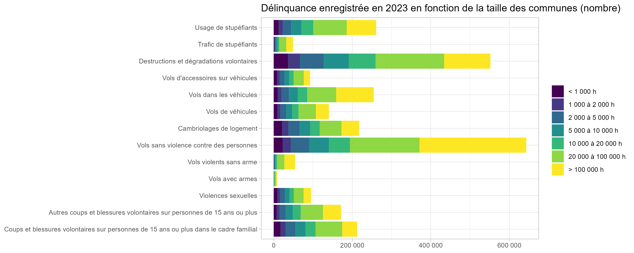
Atteinte | taille de commune | nb. infractions | taux pour mille habitants
Coups et blessures volontaires sur personnes de 15 ans ou plus dans le cadre familial | < 1 000 h | 17400 | 2
Coups et blessures volontaires sur personnes de 15 ans ou plus dans le cadre familial | 1 000 à 2 000 h | 13300 | 2.1
Coups et blessures volontaires sur personnes de 15 ans ou plus dans le cadre familial | 2 000 à 5 000 h | 24800 | 2.5
Coups et blessures volontaires sur personnes de 15 ans ou plus dans le cadre familial | 5 000 à 10 000 h | 25200 | 3
Coups et blessures volontaires sur personnes de 15 ans ou plus dans le cadre familial | 10 000 à 20 000 h | 26000 | 3.5
Coups et blessures volontaires sur personnes de 15 ans ou plus dans le cadre familial | 20 000 à 100 000 h | 67800 | 4.1
Coups et blessures volontaires sur personnes de 15 ans ou plus dans le cadre familial | > 100 000 h | 38100 | 3.7
Autres coups et blessures volontaires sur personnes de 15 ans ou plus | < 1 000 h | 7600 | 0.9
Autres coups et blessures volontaires sur personnes de 15 ans ou plus | 1 000 à 2 000 h | 7200 | 1.1
Autres coups et blessures volontaires sur personnes de 15 ans ou plus | 2 000 à 5 000 h | 15900 | 1.6
Autres coups et blessures volontaires sur personnes de 15 ans ou plus | 5 000 à 10 000 h | 17800 | 2.1
Autres coups et blessures volontaires sur personnes de 15 ans ou plus | 10 000 à 20 000 h | 20400 | 2.7
Autres coups et blessures volontaires sur personnes de 15 ans ou plus | 20 000 à 100 000 h | 56700 | 3.4
Autres coups et blessures volontaires sur personnes de 15 ans ou plus | > 100 000 h | 45800 | 4.5
Violences sexuelles | < 1 000 h | 9200 | 1
Violences sexuelles | 1 000 à 2 000 h | 7000 | 1.1
Violences sexuelles | 2 000 à 5 000 h | 12500 | 1.3
Violences sexuelles | 5 000 à 10 000 h | 11400 | 1.4
Violences sexuelles | 10 000 à 20 000 h | 11300 | 1.5
Violences sexuelles | 20 000 à 100 000 h | 24700 | 1.5
Violences sexuelles | > 100 000 h | 18800 | 1.8
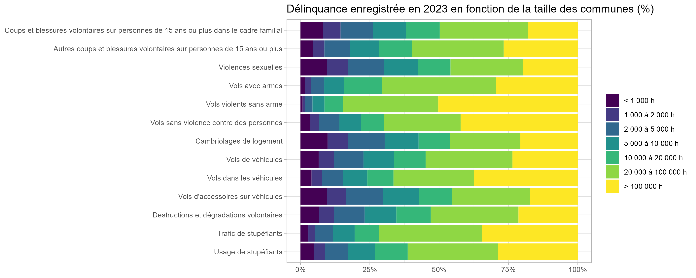
Vols avec armes | < 1 000 h | 100 | 0
Vols avec armes | 1 000 à 2 000 h | 200 | 0
Vols avec armes | 2 000 à 5 000 h | 400 | 0
Vols avec armes | 5 000 à 10 000 h | 600 | 0.1
Vols avec armes | 10 000 à 20 000 h | 1200 | 0.2
Vols avec armes | 20 000 à 100 000 h | 3600 | 0.2
Vols avec armes | > 100 000 h | 2600 | 0.3
Vols violents sans arme | < 1 000 h | 400 | 0
Vols violents sans arme | 1 000 à 2 000 h | 500 | 0.1
Vols violents sans arme | 2 000 à 5 000 h | 1500 | 0.1
Vols violents sans arme | 5 000 à 10 000 h | 2400 | 0.3
Vols violents sans arme | 10 000 à 20 000 h | 3700 | 0.5
Vols violents sans arme | 20 000 à 100 000 h | 18700 | 1.1
Vols violents sans arme | > 100 000 h | 27400 | 2.7
Vols sans violence contre des personnes | < 1 000 h | 23000 | 2.6
Vols sans violence contre des personnes | 1 000 à 2 000 h | 20400 | 3.2
Vols sans violence contre des personnes | 2 000 à 5 000 h | 47000 | 4.7
Vols sans violence contre des personnes | 5 000 à 10 000 h | 50400 | 6.1
Vols sans violence contre des personnes | 10 000 à 20 000 h | 53600 | 7.2
Vols sans violence contre des personnes | 20 000 à 100 000 h | 177000 | 10.6
Vols sans violence contre des personnes | > 100 000 h | 271700 | 26.5
Cambriolages de logement | < 1 000 h | 21200 | 4.1
Cambriolages de logement | 1 000 à 2 000 h | 16200 | 4.8
Cambriolages de logement | 2 000 à 5 000 h | 28700 | 5.3
Cambriolages de logement | 5 000 à 10 000 h | 26600 | 6.1
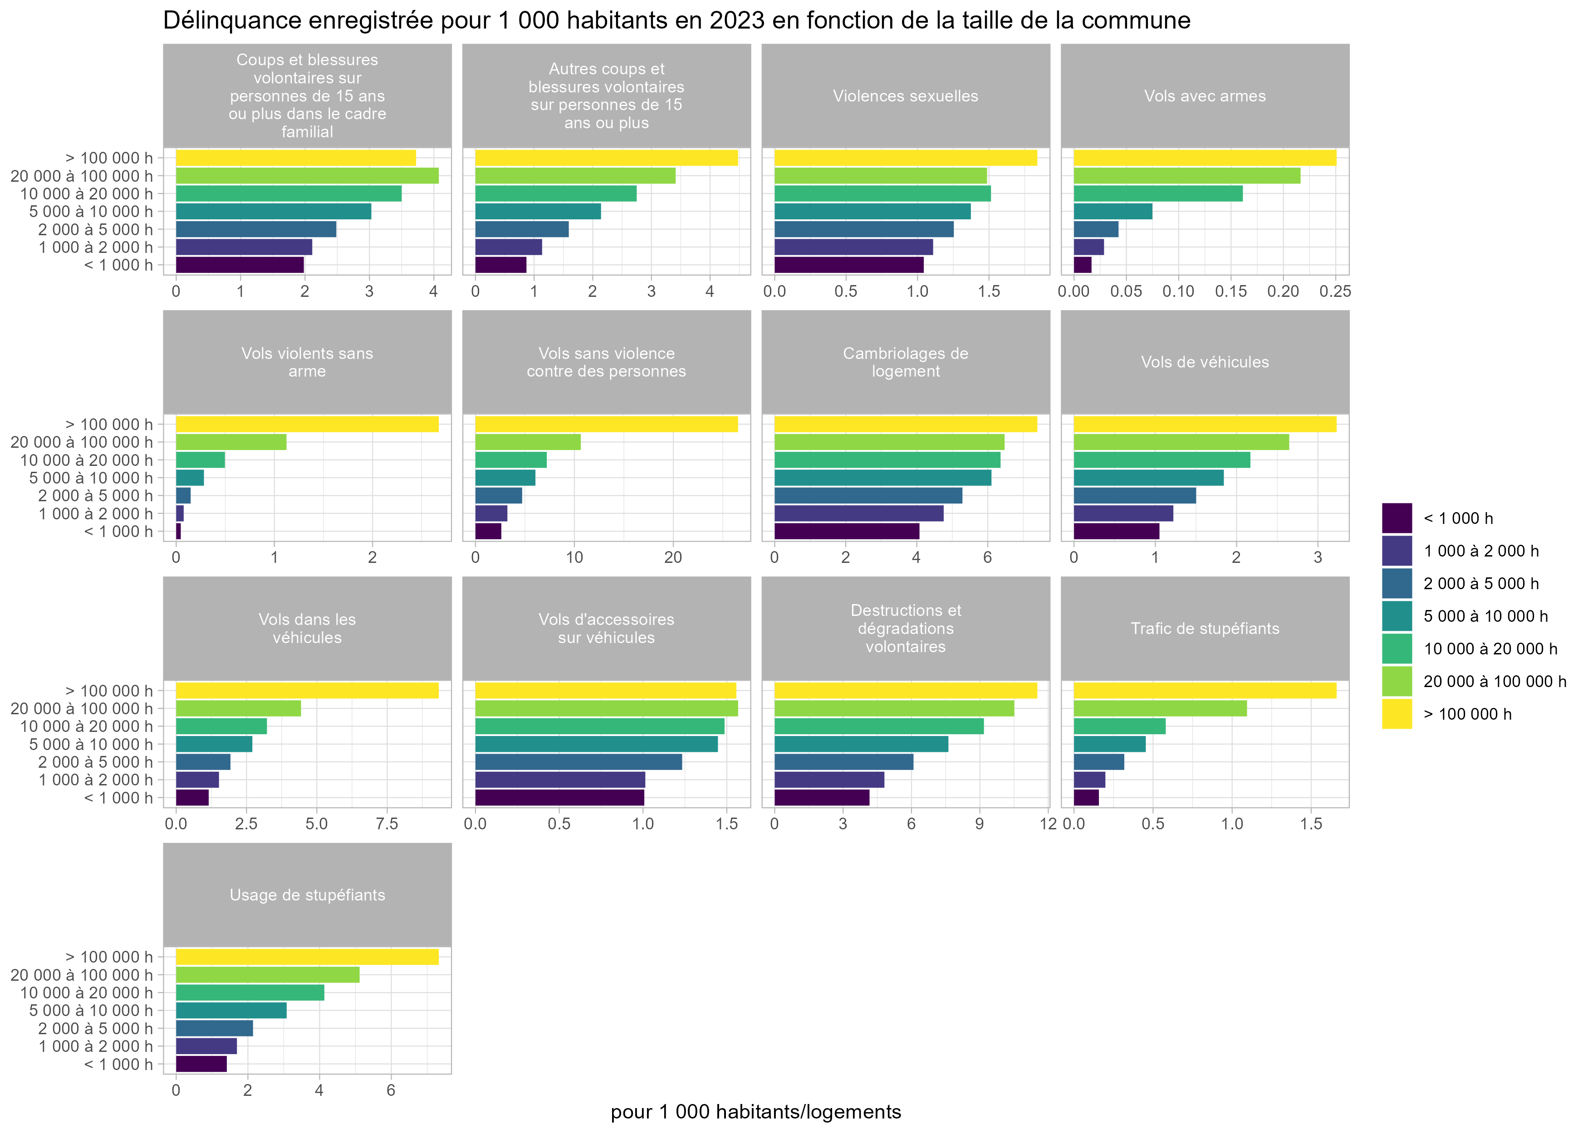
Cambriolages de logement | 10 000 à 20 000 h | 24700 | 6.4
Cambriolages de logement | 20 000 à 100 000 h | 55300 | 6.5
Cambriolages de logement | > 100 000 h | 45000 | 7.4
Vols de véhicules | < 1 000 h | 9200 | 1.1
Vols de véhicules | 1 000 à 2 000 h | 7700 | 1.2
Vols de véhicules | 2 000 à 5 000 h | 15000 | 1.5
Vols de véhicules | 5 000 à 10 000 h | 15300 | 1.8
Vols de véhicules | 10 000 à 20 000 h | 16100 | 2.2
Vols de véhicules | 20 000 à 100 000 h | 44000 | 2.6
Vols de véhicules | > 100 000 h | 33100 | 3.2
Vols dans les véhicules | < 1 000 h | 10100 | 1.2
Vols dans les véhicules | 1 000 à 2 000 h | 9600 | 1.5
Vols dans les véhicules | 2 000 à 5 000 h | 19200 | 1.9
Vols dans les véhicules | 5 000 à 10 000 h | 22500 | 2.7
Vols dans les véhicules | 10 000 à 20 000 h | 24000 | 3.2
Vols dans les véhicules | 20 000 à 100 000 h | 73800 | 4.4
Vols dans les véhicules | > 100 000 h | 95500 | 9.3
Vols d'accessoires sur véhicules | < 1 000 h | 8800 | 1
Vols d'accessoires sur véhicules | 1 000 à 2 000 h | 6400 | 1
Vols d'accessoires sur véhicules | 2 000 à 5 000 h | 12300 | 1.2
Vols d'accessoires sur véhicules | 5 000 à 10 000 h | 12000 | 1.4
Vols d'accessoires sur véhicules | 10 000 à 20 000 h | 11000 | 1.5
Vols d'accessoires sur véhicules | 20 000 à 100 000 h | 26100 | 1.6
Vols d'accessoires sur véhicules | > 100 000 h | 15900 | 1.6
Destructions et dégradations volontaires | < 1 000 h | 36500 | 4.2
Destructions et dégradations volontaires | 1 000 à 2 000 h | 30400 | 4.8
Destructions et dégradations volontaires | 2 000 à 5 000 h | 60700 | 6.1
Destructions et dégradations volontaires | 5 000 à 10 000 h | 63400 | 7.6
Destructions et dégradations volontaires | 10 000 à 20 000 h | 68200 | 9.2
Destructions et dégradations volontaires | 20 000 à 100 000 h | 174800 | 10.5
Destructions et dégradations volontaires | > 100 000 h | 117900 | 11.5
Trafic de stupéfiants | < 1 000 h | 1400 | 0.2
Trafic de stupéfiants | 1 000 à 2 000 h | 1300 | 0.2
Trafic de stupéfiants | 2 000 à 5 000 h | 3200 | 0.3
Trafic de stupéfiants | 5 000 à 10 000 h | 3800 | 0.5
Trafic de stupéfiants | 10 000 à 20 000 h | 4300 | 0.6
Trafic de stupéfiants | 20 000 à 100 000 h | 18200 | 1.1
Trafic de stupéfiants | > 100 000 h | 17000 | 1.7
Usage de stupéfiants | < 1 000 h | 12400 | 1.4
Usage de stupéfiants | 1 000 à 2 000 h | 10700 | 1.7
Usage de stupéfiants | 2 000 à 5 000 h | 21400 | 2.1
Usage de stupéfiants | 5 000 à 10 000 h | 25600 | 3.1
Usage de stupéfiants | 10 000 à 20 000 h | 30700 | 4.1
Usage de stupéfiants | 20 000 à 100 000 h | 85100 | 5.1
Usage de stupéfiants | > 100 000 h | 75000 | 7.3
Champ: France
Source : SSMSI – Base statistique communale de la délinquance enregistrée par la police et la gendarmerie en 2023 - Insee, populations légales, recensement de la population 2021 (2017 pour Mayotte)

Données complémentaires- 3
Données complémentaires- Délinquance enregistrée en 2023 en fonction de la typologie des communes (rurale-urbaine)

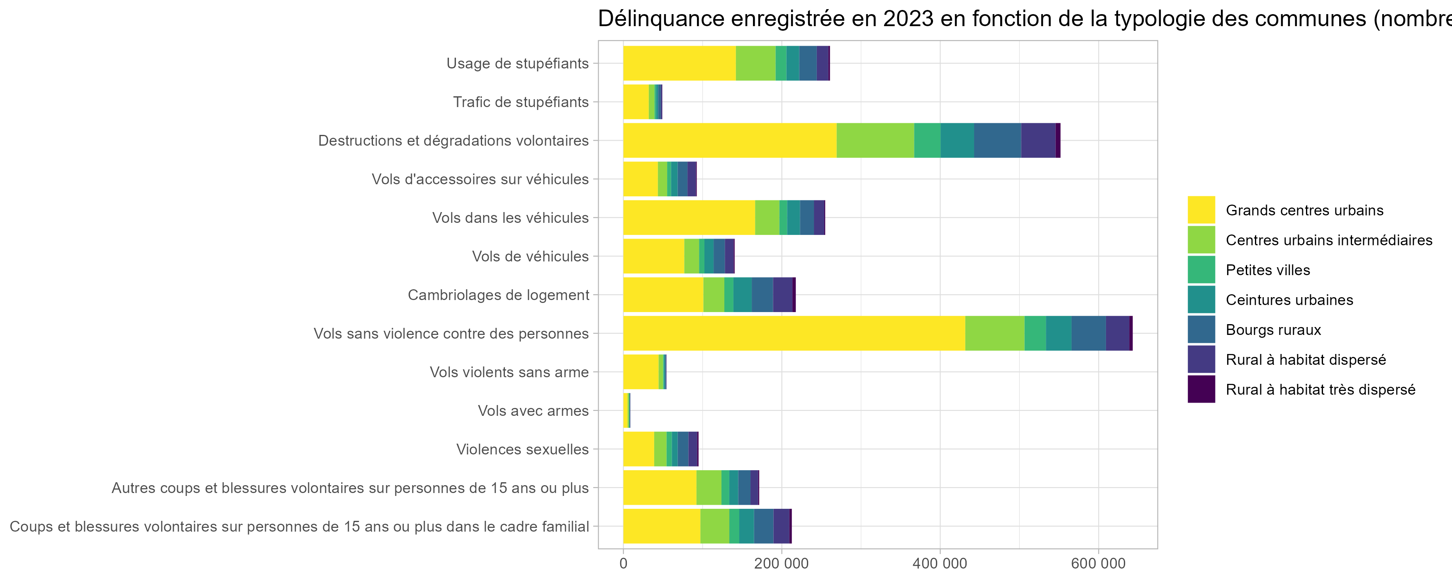
Atteinte |  | nb. infractions | taux pour mille habitants
Coups et blessures volontaires sur personnes de 15 ans ou plus dans le cadre familial | Grands centres urbains | 97200 | 3.8
Coups et blessures volontaires sur personnes de 15 ans ou plus dans le cadre familial | Centres urbains intermédiaires | 36500 | 4.1
Coups et blessures volontaires sur personnes de 15 ans ou plus dans le cadre familial | Petites villes | 12600 | 3.1
Coups et blessures volontaires sur personnes de 15 ans ou plus dans le cadre familial | Ceintures urbaines | 18600 | 2.7
Coups et blessures volontaires sur personnes de 15 ans ou plus dans le cadre familial | Bourgs ruraux | 24500 | 2.4
Coups et blessures volontaires sur personnes de 15 ans ou plus dans le cadre familial | Rural à habitat dispersé | 20000 | 2
Coups et blessures volontaires sur personnes de 15 ans ou plus dans le cadre familial | Rural à habitat très dispersé | 3100 | 1.9
Autres coups et blessures volontaires sur personnes de 15 ans ou plus | Grands centres urbains | 92200 | 3.6
Autres coups et blessures volontaires sur personnes de 15 ans ou plus | Centres urbains intermédiaires | 31600 | 3.5
Autres coups et blessures volontaires sur personnes de 15 ans ou plus | Petites villes | 9900 | 2.4
Autres coups et blessures volontaires sur personnes de 15 ans ou plus | Ceintures urbaines | 11300 | 1.6
Autres coups et blessures volontaires sur personnes de 15 ans ou plus | Bourgs ruraux | 15500 | 1.5
Autres coups et blessures volontaires sur personnes de 15 ans ou plus | Rural à habitat dispersé | 9700 | 1
Autres coups et blessures volontaires sur personnes de 15 ans ou plus | Rural à habitat très dispersé | 1400 | 0.8
Violences sexuelles | Grands centres urbains | 38800 | 1.5
Violences sexuelles | Centres urbains intermédiaires | 15700 | 1.8
Violences sexuelles | Petites villes | 6600 | 1.6
Violences sexuelles | Ceintures urbaines | 7400 | 1.1
Violences sexuelles | Bourgs ruraux | 13500 | 1.3
Violences sexuelles | Rural à habitat dispersé | 11000 | 1.1
Violences sexuelles | Rural à habitat très dispersé | 1800 | 1.1
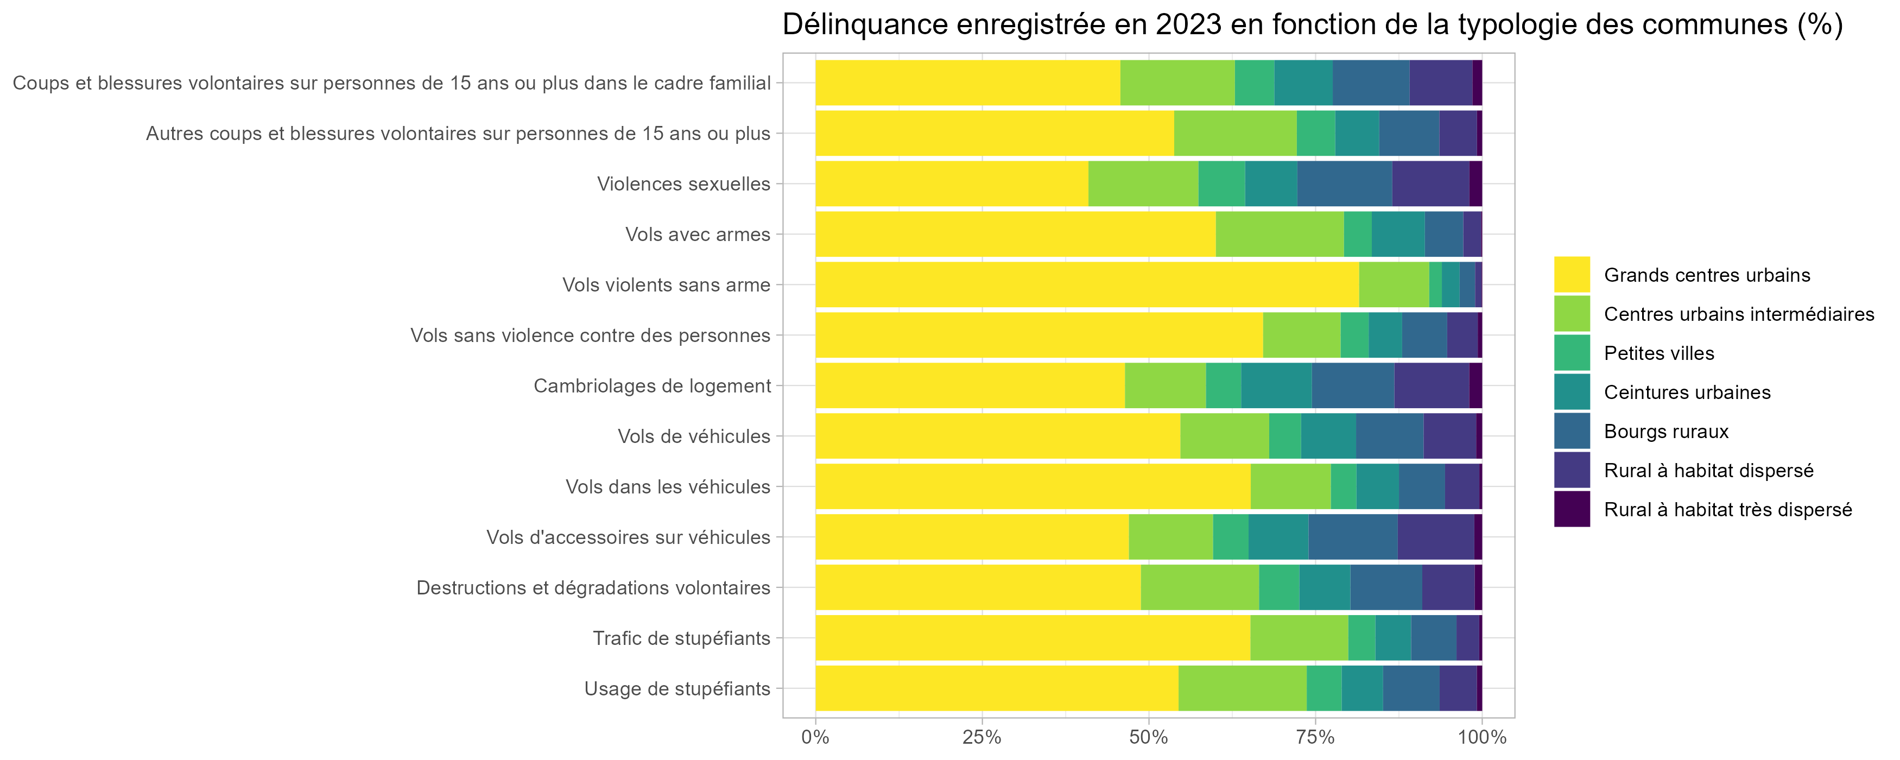
Vols avec armes | Grands centres urbains | 5200 | 0.2
Vols avec armes | Centres urbains intermédiaires | 1700 | 0.2
Vols avec armes | Petites villes | 400 | 0.1
Vols avec armes | Ceintures urbaines | 700 | 0.1
Vols avec armes | Bourgs ruraux | 500 | 0
Vols avec armes | Rural à habitat dispersé | 200 | 0
Vols avec armes | Rural à habitat très dispersé | 0 | 0
Vols violents sans arme | Grands centres urbains | 44400 | 1.7
Vols violents sans arme | Centres urbains intermédiaires | 5700 | 0.6
Vols violents sans arme | Petites villes | 1000 | 0.3
Vols violents sans arme | Ceintures urbaines | 1500 | 0.2
Vols violents sans arme | Bourgs ruraux | 1300 | 0.1
Vols violents sans arme | Rural à habitat dispersé | 500 | 0.1
Vols violents sans arme | Rural à habitat très dispersé | 100 | 0
Vols sans violence contre des personnes | Grands centres urbains | 431600 | 16.8
Vols sans violence contre des personnes | Centres urbains intermédiaires | 74800 | 8.4
Vols sans violence contre des personnes | Petites villes | 27000 | 6.6
Vols sans violence contre des personnes | Ceintures urbaines | 32300 | 4.7
Vols sans violence contre des personnes | Bourgs ruraux | 43500 | 4.2
Vols sans violence contre des personnes | Rural à habitat dispersé | 29500 | 2.9
Vols sans violence contre des personnes | Rural à habitat très dispersé | 4300 | 2.6
Cambriolages de logement | Grands centres urbains | 101000 | 7.4
Cambriolages de logement | Centres urbains intermédiaires | 26400 | 5.4
Cambriolages de logement | Petites villes | 11500 | 4.7
Cambriolages de logement | Ceintures urbaines | 23100 | 6.9
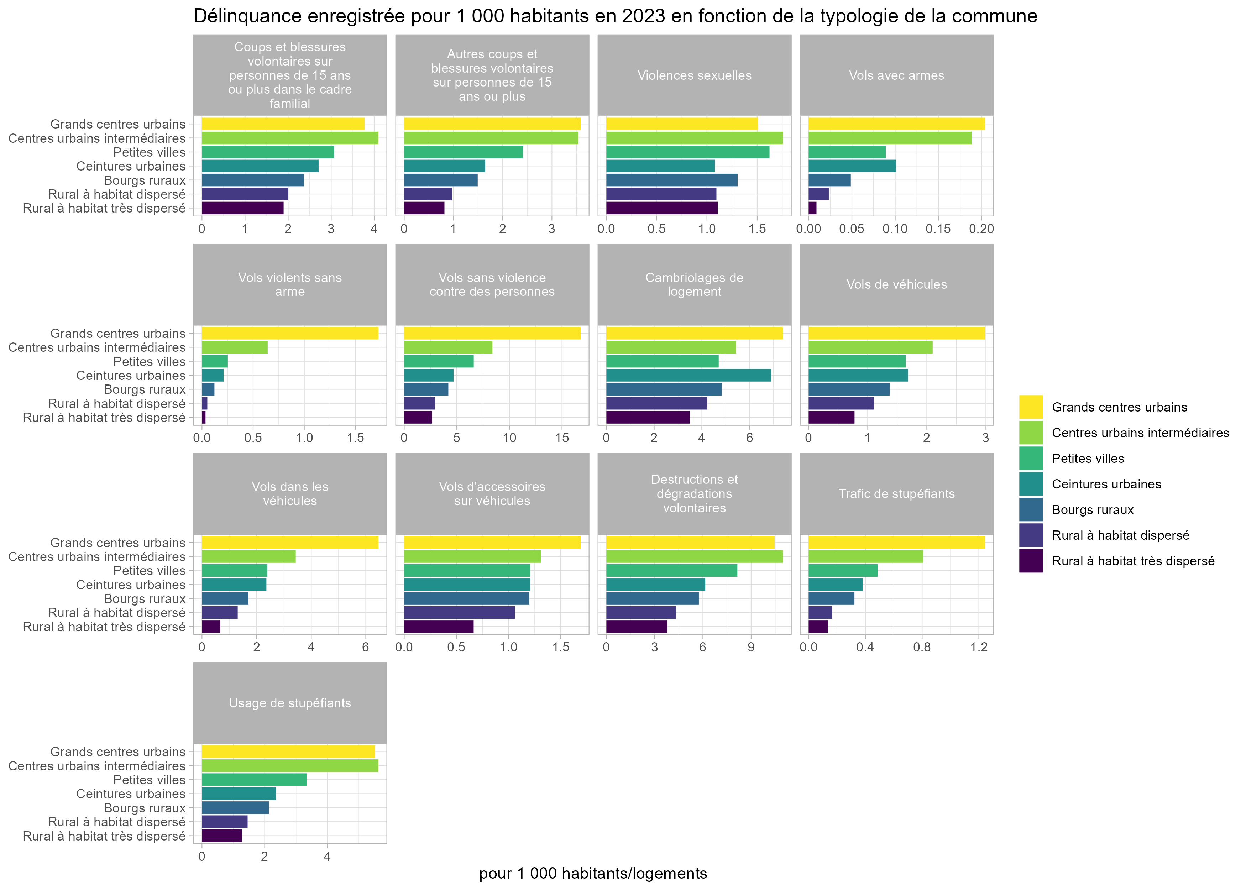
Cambriolages de logement | Bourgs ruraux | 26900 | 4.8
Cambriolages de logement | Rural à habitat dispersé | 24400 | 4.2
Cambriolages de logement | Rural à habitat très dispersé | 4200 | 3.5
Vols de véhicules | Grands centres urbains | 76800 | 3
Vols de véhicules | Centres urbains intermédiaires | 18700 | 2.1
Vols de véhicules | Petites villes | 6700 | 1.6
Vols de véhicules | Ceintures urbaines | 11600 | 1.7
Vols de véhicules | Bourgs ruraux | 14200 | 1.4
Vols de véhicules | Rural à habitat dispersé | 11100 | 1.1
Vols de véhicules | Rural à habitat très dispersé | 1300 | 0.8
Vols dans les véhicules | Grands centres urbains | 166300 | 6.5
Vols dans les véhicules | Centres urbains intermédiaires | 30600 | 3.4
Vols dans les véhicules | Petites villes | 9800 | 2.4
Vols dans les véhicules | Ceintures urbaines | 16300 | 2.4
Vols dans les véhicules | Bourgs ruraux | 17600 | 1.7
Vols dans les véhicules | Rural à habitat dispersé | 13100 | 1.3
Vols dans les véhicules | Rural à habitat très dispersé | 1100 | 0.7
Vols d'accessoires sur véhicules | Grands centres urbains | 43500 | 1.7
Vols d'accessoires sur véhicules | Centres urbains intermédiaires | 11700 | 1.3
Vols d'accessoires sur véhicules | Petites villes | 4900 | 1.2
Vols d'accessoires sur véhicules | Ceintures urbaines | 8300 | 1.2
Vols d'accessoires sur véhicules | Bourgs ruraux | 12400 | 1.2
Vols d'accessoires sur véhicules | Rural à habitat dispersé | 10600 | 1.1
Vols d'accessoires sur véhicules | Rural à habitat très dispersé | 1100 | 0.7
Destructions et dégradations volontaires | Grands centres urbains | 269200 | 10.5
Destructions et dégradations volontaires | Centres urbains intermédiaires | 97800 | 11
Destructions et dégradations volontaires | Petites villes | 33300 | 8.1
Destructions et dégradations volontaires | Ceintures urbaines | 42300 | 6.1
Destructions et dégradations volontaires | Bourgs ruraux | 59500 | 5.7
Destructions et dégradations volontaires | Rural à habitat dispersé | 43400 | 4.3
Destructions et dégradations volontaires | Rural à habitat très dispersé | 6300 | 3.8
Trafic de stupéfiants | Grands centres urbains | 32000 | 1.2
Trafic de stupéfiants | Centres urbains intermédiaires | 7200 | 0.8
Trafic de stupéfiants | Petites villes | 2000 | 0.5
Trafic de stupéfiants | Ceintures urbaines | 2600 | 0.4
Trafic de stupéfiants | Bourgs ruraux | 3300 | 0.3
Trafic de stupéfiants | Rural à habitat dispersé | 1700 | 0.2
Trafic de stupéfiants | Rural à habitat très dispersé | 200 | 0.1
Usage de stupéfiants | Grands centres urbains | 142000 | 5.5
Usage de stupéfiants | Centres urbains intermédiaires | 50200 | 5.6
Usage de stupéfiants | Petites villes | 13700 | 3.3
Usage de stupéfiants | Ceintures urbaines | 16200 | 2.4
Usage de stupéfiants | Bourgs ruraux | 22100 | 2.1
Usage de stupéfiants | Rural à habitat dispersé | 14600 | 1.5
Usage de stupéfiants | Rural à habitat très dispersé | 2100 | 1.3
Champ : France
Source : SSMSI – Base statistique communale de la délinquance enregistrée par la police et la gendarmerie en 2023 - Insee, populations légales, recensement de la population 2021 (2017 pour Mayotte) - Insee, gille communale de densité

